Баг-репорты
ID | Название БР | Приоритет | Статус | Предусловия | Шаги воспроизведения | Ожидаемый результат | Фактический результат | Окружение | Дополнительнйы материал
Б-1 | В "Редактировать профиль" символы печатаются высоко. | Низкий | Открыт | Открыто окно редактирования профиля | 1. Кликнуть на строку ввода "Имя" 2. Ввести “Иван” 3. Кликнуть на строку ввода "Занятие" 4. Ввести “Художник” | Символы расположенны корректно | Символы расположены высоко | 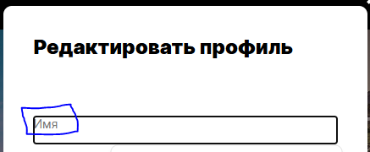 ОС:Windows 10 Pro Яндекс Браузер v:25.8.1.834 Сайт: https://code.s3.yandex.net/qa/files/mesto/index.html
Б-2 | Не сохраняется редактирование профиля. | Блокирующий | Переоткрыт | Открыто окно редактирования профиля | 1. Кликнуть на строку ввода "Имя" 2. Ввести “Иван” 3. Кликнуть на строку ввода "Занятие" 4. Ввести “Художник” 5. Нажать кнопку “Сохранить” | После внесения изменений и нажатия кнопки «Сохранить» информация на странице должна обновиться, а окно автоматически закрыться. | После внесения изменений и нажатия кнопки «Сохранить» информация окно автоматически закрывается Но информация не обновляется | ОС:Windows 10 Pro Яндекс Браузер v:25.8.1.834 Сайт: https://code.s3.yandex.net/qa/files/mesto/index.html
Б-3 | В окне редактирования профиля в поле "Имя" не отображается текст с главной страницы | Высокий | Открыт | Открыта главная страница | Нажать кнопку открытия редактирования профиля (карандаш) | В окне редактирования профиля в поле "Имя" отображается текст с главной страницы | В окне редактирования профиля в поле "Имя" не отображается текст с главной страницы | 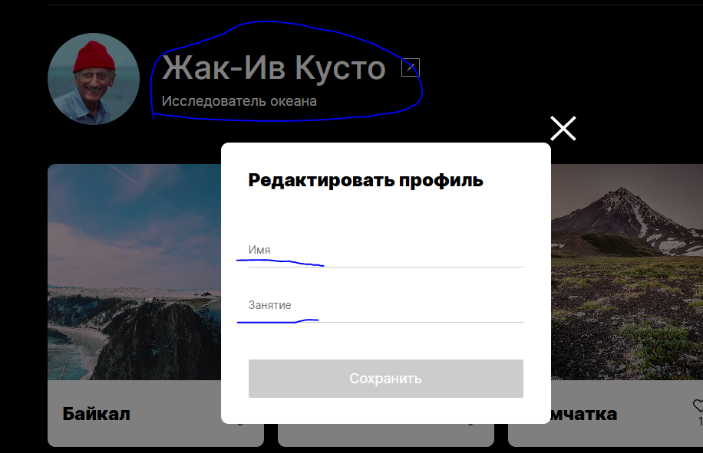 ОС:Windows 10 Pro Яндекс Браузер v:25.8.1.834 Сайт: https://code.s3.yandex.net/qa/files/mesto/index.html
Б-4 | В окне редактирования профиля в поле "Занятие" не отображается текст с главной страницы | Высокий | Открыт | Открыта главная страница | Нажать кнопку открытия редактирования профиля (карандаш) | В окне редактирования профиля в поле "Занятие" отображается текст с главной страницы | В окне редактирования профиля в поле "Занятие" не отображается текст с главной страницы | ОС:Windows 10 Pro Яндекс Браузер v:25.8.1.834 Сайт: https://code.s3.yandex.net/qa/files/mesto/index.html
Б-5 | Нельзя поставить отметку "Нравится" месту | Критический | Переоткрыт | Открыта главная страница | Кликнуть на иконку Сердечка около места | Иконка поменяла цвет Отметка считается в счетчике лайков. | Иконка не поменяла цвет Отметка не считается в счетчике лайков | ОС:Windows 10 Pro Яндекс Браузер v:25.8.1.834 Сайт: https://code.s3.yandex.net/qa/files/mesto/index.html
Б-6 | Отсутствие кнопки "+" (Добавление карточки) | Критический | Открыт | Открыта главная страница | Открыть главную страницу | Кнопка "+" присутствует по требованиям | Кнопка "+" отсутствует | ОС:Windows 10 Pro Яндекс Браузер v:25.8.1.834 Сайт: https://code.s3.yandex.net/qa/files/mesto/index.html
Б-7 | Отстутсвует удаление карточек | Критический | Открыт | Открыта главная страница | Открыть главную страницу | У карточек должна быть кнопка удаления | Кнопка удаления отсутсвует. | ОС:Windows 10 Pro Яндекс Браузер v:25.8.1.834 Сайт: https://code.s3.yandex.net/qa/files/mesto/index.html
Б-8 | Отсутствие сообщение об ошибке при вводе числа символов больше допустимого для поля "Занятие" | Высокий | Открыт | Открыто окно редактирования профиля | 1. Кликнуть на строку ввода "Занятие" 2. Ввести “ХудожникХудожникХудожникХудожникХудожникХудожникХудожникХудожникХудожникХудожникХудожникХудожникХудожникХудожникХудожникХудожникХудожникХудожникХудожникХудожникХудожникХудожникХудожникХудожникХудожникХ” | Под полем отображается красный текст об ошибке “Недопустимое количество символов” | Под полем не отображается красный текст об ошибке | ОС:Windows 10 Pro Яндекс Браузер v:25.8.1.834 Сайт: https://code.s3.yandex.net/qa/files/mesto/index.html
Б-9 | Отсутствие сообщение об ошибке при вводе числа символов больше допустимого для поля "Имя" | Высокий | Открыт | Открыто окно редактирования профиля | 1. Кликнуть на строку ввода "Имя" 2. Ввести “ИванИванИванИванИванИванИванИванИванИванИ” | Под полем отображается красный текст об ошибке “Недопустимое количество символов” | Под полем не отображается красный текст об ошибке | ОС:Windows 10 Pro Яндекс Браузер v:25.8.1.834 Сайт: https://code.s3.yandex.net/qa/files/mesto/index.html
Б-10 | Некорректное сообщение об ошибке при вводе числа символов меньше допустимого для поля "Имя" | Низкий | Открыт | Открыто окно редактирования профиля | 1. Кликнуть в строку ввода "Имя" 2. Ввести “И” | Под полем отображается красный текст об ошибке “Недопустимое количество символов” | Под полем отображается красный текст c другой ошибкой | 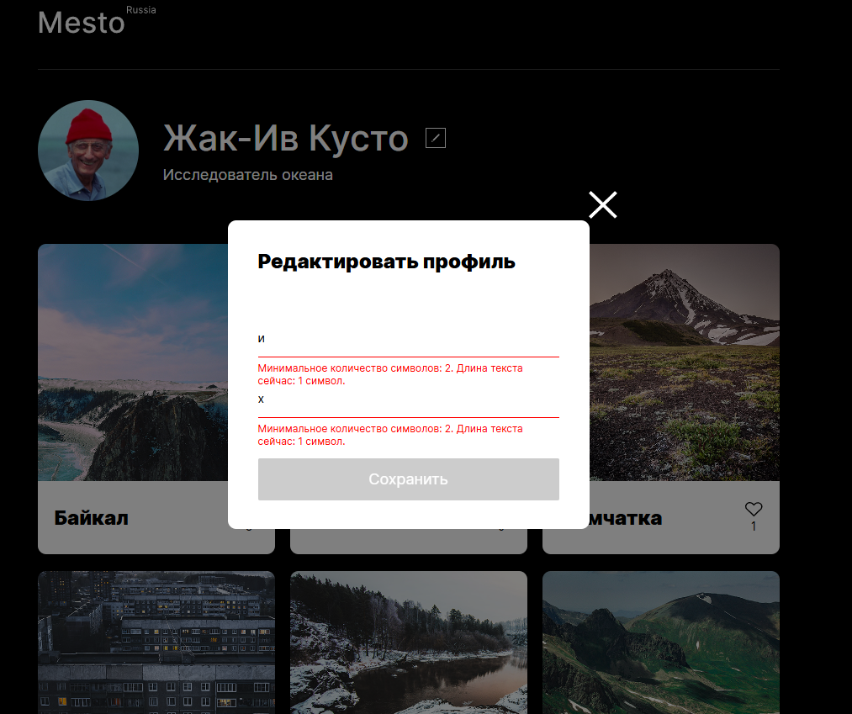 ОС:Windows 10 Pro Яндекс Браузер v:25.8.1.834 Сайт: https://code.s3.yandex.net/qa/files/mesto/index.html
Б-11 | Некорректное сообщение об ошибке при вводе числа символов меньше допустимого для поля "Занятие" | Низкий | Открыт | Открыто окно редактирования профиля | 1. Кликнуть в строку ввода "Занятие" 2. Ввести “Х” | Под полем отображается красный текст об ошибке “Недопустимое количество символов” | Под полем отображается красный текст c другой ошибкой | ОС:Windows 10 Pro Яндекс Браузер v:25.8.1.834 Сайт: https://code.s3.yandex.net/qa/files/mesto/index.html
Б-12 | Отсутствие данных "Имя" и "Занятие" в редактирование профиля | Критический | Открыт | Открыто окно редактирования профиля | 1.Открыть главную страницу 2.Нажать кнопку открытия редактирования профиля (карандаш) | В полях должно быть прописано "Имя" и "Занятие" указанные на главной странице | Поля пустые | ОС:Windows 10 Pro Яндекс Браузер v:25.8.1.834 Сайт: https://code.s3.yandex.net/qa/files/mesto/index.html

